маски
№ | Photo | Name Eng | Name Ru | Price(Y)
90 | 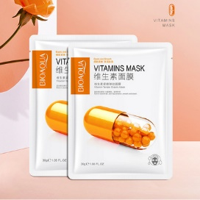 | Vitamin Mask Bioaqua, 30 g PC. Convents pores. Packaging of 5 pcs. Price 3.6 yuan | Витаминная маска Bioaqua , 30 гр шт. Сужает поры. Упаковка из 5 шт. Цена 3.6 юаней | 0.82 | NO.BQY67420 | 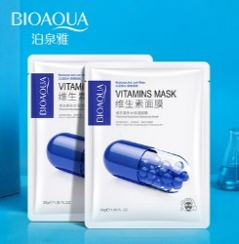 | 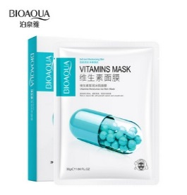
89 | 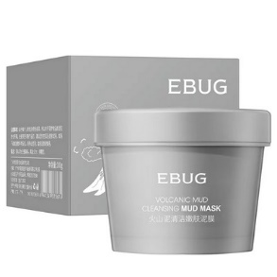 | Mud mask for EBUG, 100 grams Deep cleansing and hair removal. Mask Volcanic dirt, mask with eggplant, mask with green tea. | Грязевая маска для лица EBUG , 100 гр Глубокое очищение и удаление волос. Маска вулканическая грязь, маска с баклажаном , маска с зелёным чаем. | 4.5 | NO.ZOZU41680 | 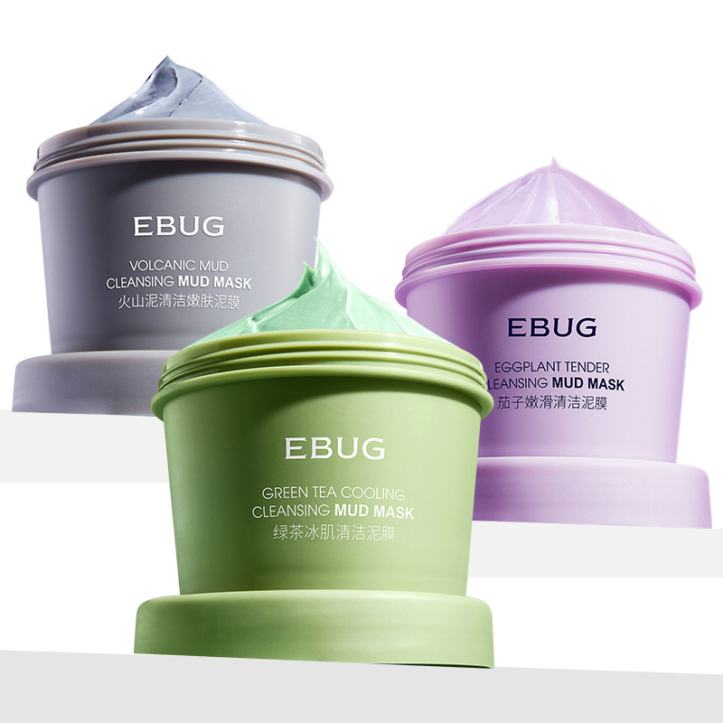
88 | 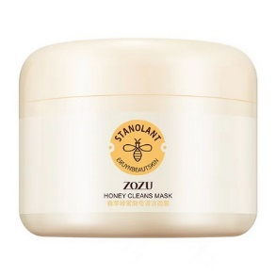 | Refreshing and moisturizing mask with honey. Zozu 100 gr. Faith control. Sets the balance of the skin. Cleans and narrows pores. | Освежающая и увлажняющая маска с мёдом . ZOZU 100 гр. Контроль жирности. Налаживает баланс кожи. Очищает и сужает поры . | 4.5 | NO.ZOZU41680
87 | 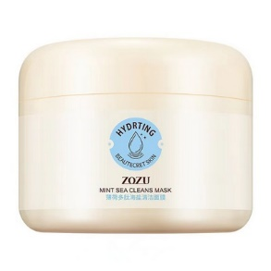 | Zozu 100 gr. Cleansing mask with polypeptide of peppermint and sea salt. Tender, non-tightening, moisturizing, cleaning pore. Control of fatness | ZOZU 100 гр. Очищающая маска с полипептидом перечной мяты и морской солью. Нежная, не стягивающая, увлажняющая, очищающая поры . Контроль жирности | 4.5 |  | 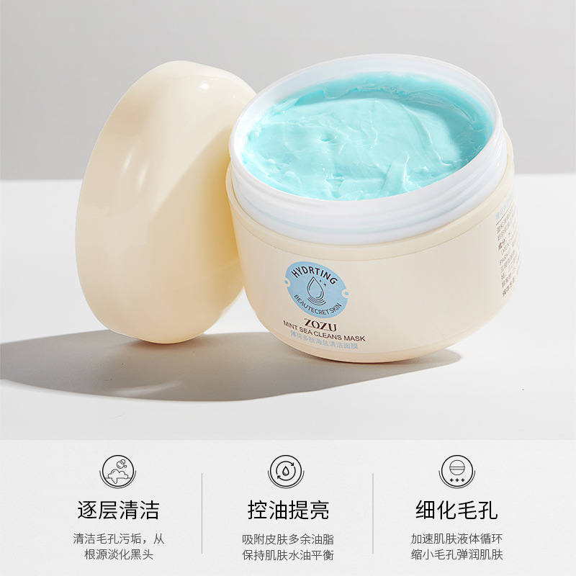
86 | 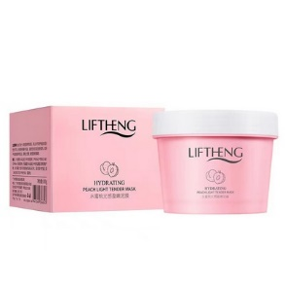 | Moisturizing face mask Liftheng, 100 gr. Tender and enjoyable texture, deep cleansing, water and oil balance. | Увлажняющая маска для лица ночная Liftheng, 100 гр. Нежная и прияная текстура, глубокое очищение, водно- масленой баланс. | 4.5
85 | 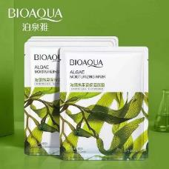 | BioAqua Moisturizing face mask with arbutin from seaweed, 25 gr. Use after the Sun, before bedtime, daily use | Bioaqua Увлажняющая маска для лица с арбутином из морских водорослей , 25 гр. Использовать после солнца, перед сном , ежедневное применение | 0.75
84 | 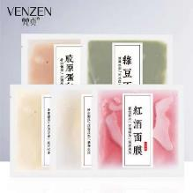 | Venzen Moisturizing Nourishing Mask for Skin Rejuvenation, 20 gr. Soothes and moisturizes the skin, 5 species with plant ecstags. | Venzen Увлажняющая питательная маска для омоложения кожи , 20 гр. Успокаивает и увлажняет кожу , 5 видов с экстартами растений. | 0.85 | NO.FZ36624
83 | 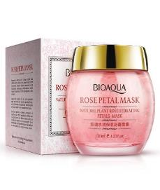 | BioAqua Night face mask with rose petals, 120g | Bioaqua Ночная маска для лица с лепестками роз, 120гр | 8 | NO.BQY7021
82 | 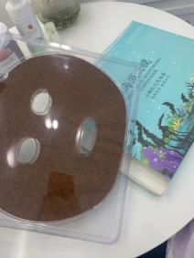 | Natural moisturizing face mask from sea algae. Packaging 10 pieces. Suitable particles of natural marine algae in combination With luxurious silk fabrics, which have an excellent moisturizing effect, moisturize dry skin, regulate fatty and refreshing, narrowing the pores, pulls the skin and replenish moisture and nutrients in the skin; Gives the skin a feeling of freshness, a beautiful and refreshing look. Improves roughness and dry skin, makes skin moisturized, bright and smooth. | Натуральная увлажняющая маска для лица из морских водорослей. Упаковка 10 штук .Содержит частицы натуральных морских водорослей в сочетании с роскошными шелковыми тканями, которые обладают отличным увлажняющим эффектом, увлажняют сухую кожу, регулируют жирность и освежают, сужают поры, подтягивает кожу и пополняют влагу и питательные вещества в коже; придает коже ощущение свежести, красивый и освежающий вид . Улучшает шероховатость и сухость кожи, делает кожу увлажненной, яркой и гладкой. | 12
81 | 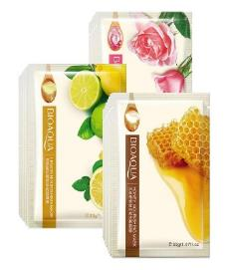 | Fabric face mask with lemon juice "BioAqua". Fabric face mask with honey "Bioaqua" fabric face mask with rose extract "Bioqua" | Тканевая маска для лица с соком лимона "BIOAQUA". Тканевая маска для лица с медом "BIOAQUA" Тканевая маска для лица с экстрактом розы "BIOAQUA" | 0.9 | NO.BQY2720 2706 2713
80 | 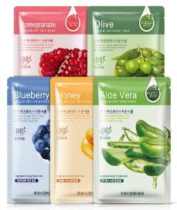 | Face Mask with Aloe Vera, Han Chan Face Mask with Pomegranate Extract Face mask with olive oil | МАСКА ДЛЯ ЛИЦА С АЛОЭ ВЕРА , HAN CHAN Маска для лица с экстрактом граната Маска для лица с оливковым маслом | 1 | NO.HC4830 4847 4006 4013 4020 9569
79 | 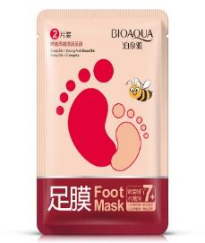 | Moisturizing, Mitigating Foot Mask "Bioaqua" | Увлажняющая, смягчающая маска для ног "Bioaqua" | 2.6
78 | 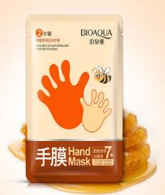 | Hand mask based on honey "BioAqua" | Маска для рук на основе меда "BIOAQUA" | 2.6
77 | 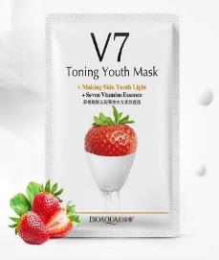 | Rejuvenating fabric face mask with Vitamin Vitamins and strawberry extract "BioAqua" | Омолаживающая тканевая маска для лица с комплексом витаминов V7 и экстрактом клубники "Bioaqua" | 0.98
76 | 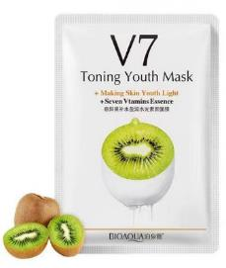 | Rejuvenating fabric face mask with vitamins V7 complex and kiwi extract "BioAqua" | Омолаживающая тканевая маска для лица с комплексом витаминов V7 и экстрактом киви "Bioaqua" | 0.98
75 | 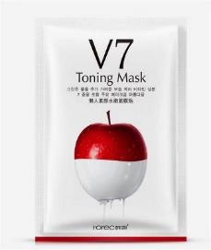 | Rejuvenating fabric face mask with a complex of vitamins V7 and an apple extract "Bioqua" | Омолаживающая тканевая маска для лица с комплексом витаминов V7 и экстрактом яблока "Bioaqua" | 0.98
74 | 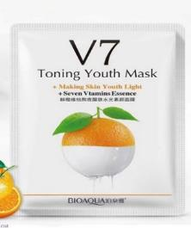 | Rejuvenating fabric face mask with vitamins V7 complex and orange extract "BioAqua" | Омолаживающая тканевая маска для лица с комплексом витаминов V7 и экстрактом апельсина "Bioaqua" | 0.98
73 | 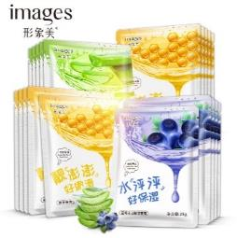 | Moisturizing Mask Napkin for Face Extract Scarlet, Honey, Blueberries 30g | Увлажняющая маска салфетка для лицас экстрактом алое, мёда, голубики 30гр | 0.8
72 | 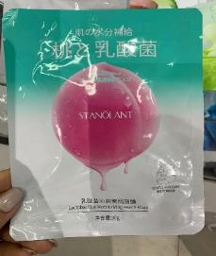 | Fabric mask with lactobacterium and peach extract, 25G | Тканевая маска с лактобактериями и экстрактом персика, 25g | 0.8 | NO.DSY34644
71 | 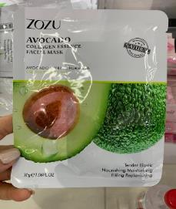 | Collagen fabric face mask with Avakada Zozu 30G Extract | Коллагеновая тканевая маска для лица с экстрактом авакада Zozu 30g | 0.85 | NO.ZOZU22538
70 | 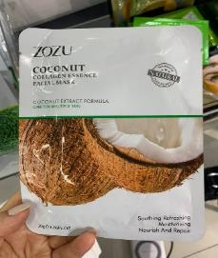 | Collagen fabric face mask with coconut extract Zozu 30G | Коллагеновая тканевая маска для лица с экстрактом кокоса Zozu 30g | 0.85 | NO.ZOZU22521
69 | 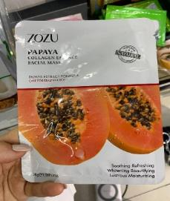 | Collagen fabric face mask with dad extract Zozu 30G | Коллагеновая тканевая маска для лица с экстрактом папаи Zozu 30g | 0.85 | NO.ZOZU22552
68 | 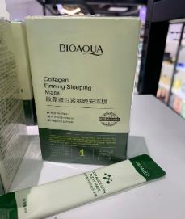 | Night Collagen Strengthening Imgreant Mask "BioAqua" 4 ml 20 PCP | Ночная коллагеновая укрепляющая несмываемая маска "Bioaqua" 4 мл 20 шт уп | 2.4 | NO.BQY90577
67 | 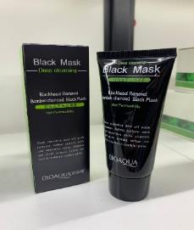 | Black Face Mask BioAqua 60G Face | Черная маска-пленка для лица Bioaqua 60g | 4.5 | NO.BQY5662
66 | 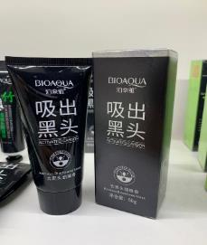 | Bioaqua Mask film with activated carbon from black dots and acne, 60g. | Bioaqua Маска-пленка с активированным углем от черных точек и прыщей, 60гр. | 4.5 | NO.BQY0610
65 | 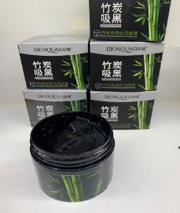 | BioAqua Activated Carbon Gel Mask based on Bamboo Coal, 140g | BioAqua Activated Carbon гель-маска на основе бамбукового угля,140g | 5.5 | NO.BQY7526
64 | 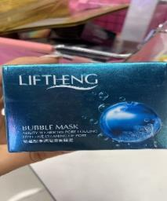 | Cleansing bubble face mask, with silk amino acids "liftheng" 100G | Маска для лица очищающая пузырьковая, с аминокислотами шелка" LIFTHENG" 100g | 8.3 | NO.LFQ29923
63 | 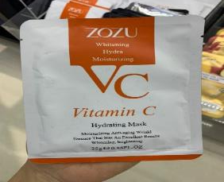 | Zozu refreshing and leveling tone mask with vitamin C, (set 25 gr. X 10 pcs) | ZOZU Освежающая и выравнивающая тон маска с витамином С, (набор 25 гр. х 10 шт) | 0.78 | ZOZU18302
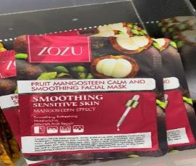 62 |  | Antioxidant, softening face mask with mangostein extract Zozu 25G | Антиоксидантная, смягчающая маска для лица с экстрактом мангостина ZOZU 25g | 0.98 | NO.ZOZU18340
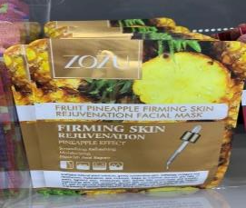 61 |  | Strengthening, Rejuvenating Mask with Pineapple Extract Zozu 25G | Укрепляющая, омолаживающая маска с экстрактом ананаса ZOZU 25g | 0.98 | NO.ZOZU18302
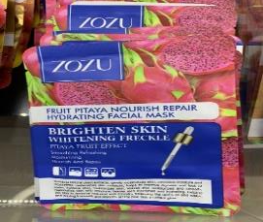 60 |  | Moisturizing, Nourishing face mask with Ecstakt Pighta, Zozu 25G | Увлажняющая, питательная маска для лица с экстактом питайи, ZOZU 25g | 0.98 | NO.ZOZU18326
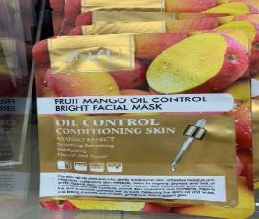 59 |  | Toning mask for face with mango extract zozu 25G | Тонизирующая маска для лица с экстрактом манго ZOZU 25g | 0.98 | NO.ZOZU18333
58 | 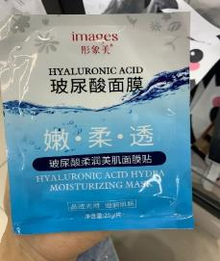 | Face Musk with Hyaluronic Acid Images 25G | Маска-муляж для лица с гиалуроновой кислотой Images 25g | 0.7 | NO.XXM62030
57 | 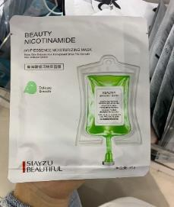 | Rejuvenating fabric mask with amino acids Siayzu beautiful 30g | Омолаживающая тканевая маска с аминокислотами Siayzu Beautiful 30g | 0.85 | NO.XYZ22061
56 | 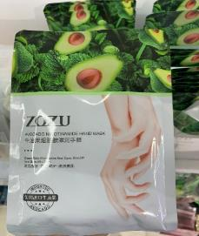 | Zozu Mitigating hand mask with avocado extract and nicotinamide, 35 gr. | ZOZU Смягчающая маска для рук с экстрактом авокадо и никотинамидом, 35 гр. | 2 | NO.ZOZU65198
55 | 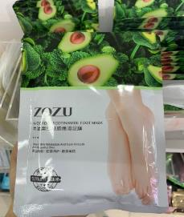 | Zozu Mitigating Foot Mask with Avocado Extract and Nicotinamide, (UP. 35 gr. X 3 pcs.) | ZOZU Смягчающая маска для ног с экстрактом авокадо и никотинамидом, (уп. 35 гр. Х 3 шт.) | 2 | NO.ZOZU65211
54 | 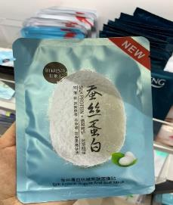 | Face mask with silk proteins moisturizing "images" 30g | Маска для лица с протеинами шелка увлажняющая “Images” 30g | 0.8 | NO.XXM63013
53 | 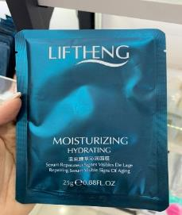 | Rejuvenating Lifting Mask 25g | Омолаживающая лифтинг маска 25гр | 0.7 | NO.LFQ29138
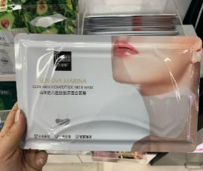 52 |  | Senana Collagen Neck Mask with Goat Milk 30 grams 1 PC in packing | SENANA коллагеновая маска для шеи с козьим молоком 30 грамм 1 шт в упаковке | 1.7 | NO.SNN90133
51 | 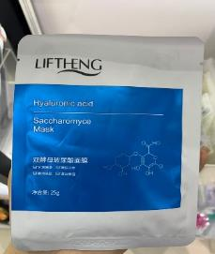 | Face mask Liftheng Hyaluronic ACID 25GR | Маска для лица LIFTHENG Hyaluronic Acid 25гр | 0.78 | NO.LFQ42557
50 | 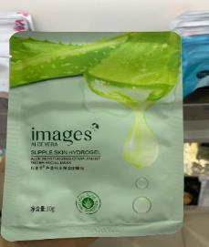 | Face Musk for Aloe Vera Images 30g | Маска-муляж для лица с алоэ вера Images 30g | 0.8 | NO.XXM6062
49 | 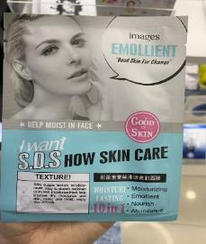 | Moisturizing mask Napkin for face10 in 1 25gramm | Увлажняющая маска салфетка для лица10 в 1 25грамм | 0.8 | NO.XXM6638
48 | 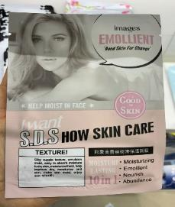 | Moisturizing mask Napkin for face10 in 1 25gramm | Увлажняющая маска салфетка для лица10 в 1 25грамм | 0.8 | NO.XXM6621
47 | 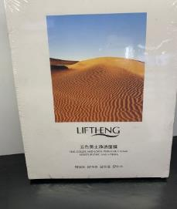 | Cleansing face mask Liftheng 30GRX4 pcs | Очищающая маска для лица Liftheng 30грx4 шт | 5.9 | NO.LFQ41574
46 | 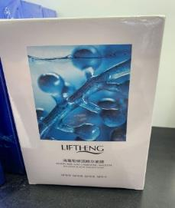 | Mask Fabric Sea Algae Liftheng Sea Grapelastic Essence Mask 25GR × 10 pcs | Маска тканевая морские водоросли liftheng sea grapeelastic essence mask 25гр×10 шт | 5.5 | NO.LFQ45640
45 | 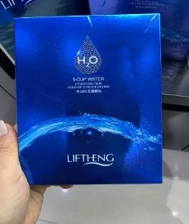 | Fabric face mask with hyaaluric acid Liftheng 30g × 10 pcs | Тканевая маска для лица c гиалурновой кислотой Liftheng 30гр×10 шт | 6 | NO.LFQ29312
44 |  | Rejuvenating lifting mask 25g × 10 pcs | Омолаживающая лифтинг маска 25гр×10 шт | 5.5 | NO.LFQ29145
43 |  | Chin mask Corrective BAIZTON 25G × 5 | Маска для подбородка корректирующая Baizton 25g×5 | 7.3 | NO.BZT46357
42 |  | Night mask Liftheng Frozen Spring Water 7.5g × 6 | Ночная маска Liftheng Frozen Spring Water 7.5g×6 | 6.2 | NO.LFQ19873
41 |  | Hydrogel face mask with BioAqua 60G collagen | Гидрогелевая маска для лица с коллагеном BioAqua 60g | 1.88 | NO.BQY9735
40 |  | Neck Mask with Fullerene and Goat Milk Collagen 30g 1 PC in Packing | Маска для шеи с фуллереном и коллагеном из козьего молока 30гр 1 шт в упаковке | 1.7 | NO.BQY90157
39 |  | Professional gift set of face masks for 7 days Venzen 7 Day Mask 30g × 7 pcs The product with a professionally designed composition is applied within 7 days for full face care. The mask is a sheet of cellulose and natural silk. | Профессиональный подарочный набор масок для лица на 7 дней Venzen 7 Day Mask 30гр×7 шт Продукт с профессионально разработанным составом применяется в течение 7 дней для полноценного ухода за кожей лица. Маска представляет собой лист из целлюлозы и натурального шелка. | 8.3 | NO.FZ30493
38 |  | Night facial mask BioAqua Avocado 5g × 8 pcs Moisturizing night mask on the basis of avocado has a rich cream texture that nourishes and moisturizes the skin throughout the night. | Ночная маска для лица BIOAQUA Avocado 5ГР×8 ШТ Увлажняющая ночная маска для лица на основе авокадо имеет богатую кремовую текстуру, которая питает и увлажняет кожу в течение всей ночи. | 6.2 | NO.BQY19866
37 |  | Night mask Jomtam Facial Mask with an egg 5g × 8pcs " | Ночная маска Jomtam facial mask с яйцом 5гр×8шт" | 6.2 | NO.JMT19842
36 |  | Venzen Rejuvenating Sleep Mask with Collagen 5GR × PC | VENZEN Омолаживающая маска для сна с коллагеном 5гр×шт" | 6.2 | NO.FZ19101
35 |  | Fabric mask for face with collagen and gold BioAqua 28GR × 4 pcs | Маска тканевая для лица с коллагеном и золотом BIOAQUA 28ГР×4 ШТ | 5.6 | NO.BQY90539
34 |  | Face mask with polypeptide and collagen BioAqua 28GR × 4 pcs | Маска для лица с полипептидом и коллагеном BIOAQUA 28ГР×4 ШТ | 5.6 | NO.BQY90553
33 |  | Hydrogel Lifting Face Mask with Gold and Peptides Venzen 28GR × 4 pcs | ГИДРОГЕЛЕВАЯ ЛИФТИНГ МАСКА ДЛЯ ЛИЦА С ЗОЛОТОМ И ПЕПТИДАМИ VENZEN 28гр×4 шт | 5.8 | NO.FZ90027
32 |  | Face mask with silk proteins Moisturizing ONE Spring 30G | Маска для лица с протеинами шелка увлажняющая Оne Spring 30g | 0.8 | NO.YZC9338 9314 9307 9321 9345
31 |  | Mask "Seeds of Marine Algae" BioAqua, 200g | Маска "Семена морских водорослей" Bioaqua, 200гр | 12 | NO.BQY9049
30 |  | Black mask - film for cleaning the nose from black dots "BioAqua" 6G | Черная Маска - пленка для очистки носа от черных точек "BIOAQUA"6g | 0.75 | NO.BQY0848
29 |  | Double Ban Bang Mask "BioAqua" 50G + 50G | Двойная маска Ban Bang "BioAqua" 50g+50g | 8.5 | NO.BQY1632
28 |  | Collagen Lip Mask, Moisturizing "BioAqua" 8G | Коллагеновая маска для губ, увлажняющая "Bioaqua" 8g | 0.64 | NO.BQY90744 90737 90720
27 |  | Face Mask with BioAqua 100G Collagen | Маска для лица с коллагеном Bioaqua 100g | 7.9 | NO.BQY0504
26 |  | Cleansing bubble mask, "BioAqua" 100G | ОЧИЩАЮЩАЯ ПУЗЫРЬКОВАЯ МАСКА, «BIOAQUA»100g | 8.3 | NO.BQY0511
25 |  | Gel wrinkle mask on the forehead Zoo Son 5g × 10pcs | Гелевая маска против морщин на лбу ZOO SON 5гр×10шт | 9.7 | NO.ZX31247
24 |  | Zoo Son Patch Hydrogel for Nasazbeks / Patches from wrinkles Moisturizing Lightening with Alo-Alo Extract 2.6g × 5 | ZOO SON Патч гидрогелевый для носогубки / патчи от морщин увлажняющие осветляющие с экстракто алое 2.6гр×5пар | 5.7 | NO.ZX37874
23 |  | Zoo Son Rejuvenating Sacret for Facial + Lifting Mask Tightening 30g X5St | ZOO SON омолаживающая сачка для лица + лифтинг маска подтягивающая 30гр x5шт | 10.3 | NO.ZX54871
22 |  | "BioAqua" fabric face mask with mucin snail and silk extract Snail Prime 30G * 10. | “BioAqua” Тканевая маска для лица с муцином улитки и экстрактом шелка Snail Prime 30g*10 | 9.5 | NO.BQY8895
21 |  | Fabric Timber Mask with Gold and Hyaluronic Acid Venzen 3 Step 1.5G × 5pcs + 25g × 5pcs + 1.5ml × 5pcs All 3 products contain in the composition of hyaluronic acid and 24-carat gold. The kit is effectively fighting aging, smoothes wrinkles and increases the elasticity of tired skin. | Маска тканевая трех-этапная с золотом и гиалуроновой кислотой Venzen 3 step 1.5g×5шт+25g×5шт+1.5ml×5шт Все 3 продукта содержат в составе гиалуроновую кислоту и 24-каратное золото. Набор эффективно борется со старением, разглаживает морщины и повышает упругость уставшей кожи. | 5.5 | NO.FZ47569
20 |  | Fabric face mask with red orange extract "Zhenmei" 28mlx10 | Тканевая маска для лица с экстрактом красного апельсина "Zhenmei" 28mlx10 | 5.8 | NO.ZM13908
19 |  | Face mask with mucin snail images 30g * 5pcs | Маска для лица с муцином улитки Images 30гр*5шт | 5.8 | NO.XXM4464
18 |  | Mask for neck with dairy proteins delicately cares for the skin, pulling it up, saturating useful trace elements and whitens, struggling with pigment spots 25g × 10pcs | Маска для шеи с молочными протеинами деликатно ухаживает за кожей, подтягивая её,насыщая полезными микроэлементами и отбеливает,борясь с пигментными пятнами 25гр×10шт | 8.1 | NO.FZ45893
17 |  | Set of collagen silk masks with hyaluronic acid 25g * 10 | Набор коллагеновых шелковых масок с гиалуроновой кислотой 25г * 10 | 5.2 | NO.FZ29671
16 |  | Venzen Invisible Mask with Hyaluronic Acid against Sponsor Inflaming 30g × 5pcs | VENZEN Невидимая маска с гиалуроновой кислотой против прыщейи воспалений 30гр×5шт | 5.9 | NO.FZ73216
15 |  | Venzen Moisturizing Invisible Mask with Hyaluronic Acid and Goat Milk 30 gr × 5 pcs | VENZEN Увлажняющая невидимая маска с гиалуроновой кислотой и козьим молоком 30 гр×5 шт | 5.9 | NO.FZ72370
14 |  | Venzen Lightening Mask for Whitening Pigment Stains 30g × 5pcs | VENZEN Осветляющая маска для отбеливания пигментных пятен 30гр×5шт | 6.3 | NO.FZ23214
13 |  | Venzen whitening mask from freckles 30g × 5pcs | VENZEN Отбеливающая маска от веснушек 30гр×5шт | 6.3 | NO.FZ73193
12 |  | Venzen Cooling Mask with Hyaluronic Acid 30g × 5pcs | VENZEN Охлаждающая маска с гиалуроновой кислотой 30гр×5шт | 5.6 | NO.FZ73247
11 |  | Bubble mask on fabric basis images 25g × 4 pcs | Пузырьковая маска на тканевой основе IMAGES 25g×4 шт | 5.7 | NO.XXM29695
10 |  | Zhenmei Fabric Bubble Mask for Deep Cleansing with Amino Acids Bubble Mask 10 pcs * 30 ml | ZHENMEI Тканевая пузырьковая маска для глубокого очищения с Аминокислотами Bubble Mask 10 шт*30 мл | 9 | NO.ZM23617
9 |  | Fabric Fabric Face Mask Exgyan Goat Milk Rejuvenating Mask Goat Milk Mask with goat milk extract slows down The process of aging, returning the skin elasticity and elasticity. 25 ML * 10pcs | Тканевая маска для лица Exgyan Goat Milk Rejuvenating Mask Козье молоко Маска с экстрактом козьего молока замедляет процесс старения, возвращая коже упругость и эластичность. 25 ML*10шт | 4.8 | NO.YXY46739
8 |  | A rejuvenating BioAqua face mask with vitamin C. Mask contains pure energy vitamin C, which will maximize the regeneration of face skin cells. 25GR × 10 pcs | Омолаживающая маска для лица Bioaqua с витамином С. Маска содержит чистый энергетический витамин С, который максимально стимулирует регенерацию клеток кожного покрова лица. 25гр×10 шт | 4.6 | NO.BQY66706
7 |  | JOMTAM Foot Socks Exfoliating Vaseline Goat Milk Foot Mask 3 Couples x35 grams Mask-socks for legs Exfoliating is a mask with goat milk, combining the properties of deep peeling stop, as well as long-term leather rehabilitation. The mask effectively removes corn, natopeshi, coarse and cracked leather, and also prevents the skin of the skin and the formation of cracks. | JOMTAM Маска-носки для ног отшелушивающая Vaseline Goat Milk Foot Mask 3 пары х35 гр Маска-носки для ног отшелушивающая - это маска с козьим молоком , сочетающая в себе свойства глубокого пилинга стоп, а также длительного оздоровления кожи. Маска эффективно удаляет мозоли, натоптыши, грубую и потрескавшуюся кожу стоп, а также предотвращает огрубление кожи и образование трещин. | 2.4 | NO.JMT47545
6 |  | JOMTAM Hand Mask with Vaseline and Niacinamide, Moisturizing, Whitening and Smoothing Lines on Hands (3 Couples) 35 gr | JOMTAM Маска для рук с вазелином и ниацинамидом, увлажняющая, отбеливающая и разглаживающая линии на руках ( 3 пары) 35 гр | 2.4 | NO.JMT47521 | 
5 |  | Regenerating Mask-Socks for Legs with Oil Avocado BioAqua 35G | Восстанавливающая маска-носочки для ног с маслом авокадо BIOAQUA 35g | 2.5 | NO.BQY65952 |  | 
4 |  | Exfoliating, moisturizing mask-socks for legs with goat milk Image 35 g | Отшелушивающая, увлажняющая маска-носочки для ног с козьим молоком Image 35 g | 2.4 | NO.XXM30714
3 |  | Set from black dots 3 in 1 "BioAqua" | Набор от черных точек 3 в 1 "Bioaqua" | 7 | NO.BQY0092
2 |  | Incomplete night mask with pomegranate extract 120g. | Несмываемая ночная маска с экстрактом граната 120g . | 5.8 | NO.BQY6032
1 |  | Insome night mask with kiwi extract 120g | Несмываемая ночная маска с экстрактом киви 120g | 5.8 | NO.BQY6049

мужская
№ | Photo | Name Eng | Name Ru | Price(Y)
1 |  | Ball deodorant antiperspiran for body Venzen 50 ml. Fresh fragrance. | Шариковый дезодорант-антиперспиран для тела Venzen 50 ml . Свежий аромат. | 4 | NO.FZ74282

маски для волос
№ | Photo | Name Eng | Name | Price(Y)
5 |  | EXGYAN Nourishing Lotion Hair Mask based on Goat Milk 500G Milk Milk | EXGYAN Питательный лосьон маска для волос на основе козьего молока Goat Milk 500g | 4.3
4 |  | Hair mask Exagyan Peach. He penetrates deep into the hair structure, moistening them and smoothing. Hips hair with the necessary components and vitamins at the same time restoring them and giving shine and radiance. It has a pleasant smell of peach | Маска для волос Exgyan Peach. Глубоко проникает в структуру волоса, увлажняя их и разглаживая. Питает волосы необходимыми компонентами и витаминами одновременно восстанавливая их и придавая блеск и сияние. Имеет приятный запах персика | 4.3
3 |  | Smoothing hair mask Zoo Son, 500ml. It warms the hair and makes them soft and smooth, dry, curly hair - moistened, soft and easily combed, with a deep protective net. | Разглаживающая маска для волос Zoo Son, 500мл. Она согревает волосы и делает их мягкими и гладкими, сухие, вьющиеся волосы - увлажненными, мягкими и легко расчесываемыми, с глубокой защитной сеткой. | 5.3
2 |  | Hair mask Jomtam Luxurius Oil Hair Mask. 500 ml Strengthening mask with rose oil rests hair at the cellular level, promotes hair growth, prevents hair section. 500 ml | Маска для волос Jomtam Luxurius Oil Hair Mask. 500 мл Укрепляющая маска с маслом розы востанавливает волосы на клеточном уровне, способствует росту волос, предотвращает сечение волос. 500 мл | 4.3
1 |  | Nutritional ginger mask JOMTAM SILKY SUPPLE. Ginger extraction superbly prevents falling out and stimulates hair growth. 400 ml. | ПИТАТЕЛЬНАЯ ИМБИРНАЯ МАСКА JOMTAM SILKY SUPPLE.Экстракт имбиря великолепно предотвращает выпадение и стимулирует рост волос. 400 МЛ. | 6

патчи
№ | Photo | Name | Name | Price(Y)
19 |  | Patches for eyes with Muzin Snail Beotua, 7.5 gr. Moisturizing, elimination of circles under the eyes, wrinkles, skin lightening. | Патчи для глаз с муцином улитки Beotua, 7.5 гр. Увлажнение, устранение кругов под глазами, морщин, осветление кожи. | 0.75 | NO.BD03787
18 |  | Veze Patches for eyes with caviar extract 80 gr. 30 pairs. From circles under the eyes, smoothes wrinkles. | Veze патчи для глаз с экстрактом икры 80 гр. 30 пар . От кругов под глазами , разглаживает морщины. | 6.3 | NO.FZ90751
17 |  | Rejuvenating hydrogel masks for zone around the eyes, Baizton. 12G. | Омолаживающие гидрогелевые маски-патчи для зоны вокруг глаз, Baizton. 12g | 1.2 | NO.BZT90515
16 |  | Patches under the eyes with sea algae and nicotinamides BioAqua | Патчи под глаза с морскими водорослями и никотинамидами BIOAQUA | 2.36
15 |  | Bioaqua Hydrogel Patches Masks Hydra Slip Crystal Eye Mask | "BioAqua" Гидрогелевые маски-патчи для глаз Hydra slip Crystal Eye Mask | 0.8
14 |  | Collagen crystal patches under the eyes "BioAqua" | Коллагеновые кристальные патчи под глаза " Bioaqua" | 0.85
13 |  | Hydrogel Patches for Eyes with Sea Algae "Images" | Гидрогелевые патчи для глаз с морскими водорослями "IMAGES" | 0.74 | NO.XXM62528
12 |  | Hydrogel eye patches with Osmanthus "Images". It struggles with wrinkles and provides maximum moisturizing and nutrition. The active ingredients eliminate dark circles under the eyes and remove the swelling, contributes to the preservation of moisture even in the deep layers, preventing premature aging | Гидрогелевые патчи для глаз с османтусом "IMAGES". борется с морщинками и обеспечивает максимальное увлажнение и питание. Активные компоненты устраняют темные круги под глазами и снимают отечность, способствует сохранению влаги даже в глубинных слоях, предотвращая преждевременное старение | 0.74
11 |  | Hydrogel Eye Patches with Mung Beans "Images" | Гидрогелевые патчи для глаз с бобами мунг "IMAGES" | 0.74
10 |  | Hydrogel patches for eyes with collagen "images". Throw, moisturizes, eliminate the swelling and dark circles under the eyes, strengthen gentle skin, smoothed fine wrinkles, soothe, removing irritation | Гидрогелевые патчи для глаз с коллагеном "IMAGES".отбеливают, увлажняют, устраняют отечность и темные круги под глазами, укрепляют нежную кожу, разглаживают мелкие морщинки, успокаивают, снимая раздражение | 2.24
9 |  | Moisturizing Hydrogel Patches for Eyes with Black Pearl Pearl 80 g (60pcs) Pearls, key component, has a pronounced rejuvenating Action, increases the tone and elasticity of the skin, speeds up the update of the cells. | Увлажняющие гидрогелевые патчи для глаз с экстрактом чёрного жемчуга IMAGES 80 г (60шт.) Жемчуг, ключевой компонент, оказывает выраженное омолаживающее действие, повышает тонус и эластичность кожи, ускоряет обновление клеток. | 9.6 | NO.XXM15063
8 |  | Hydrogel patches from images with Citrus Extract YUZU are designed to care for the delicate zone around the eyes. 80g (60pcs / 30s) from dark circles and swelling under the eyes | Гидрогелевые патчи от Images с экстрактом цитруса юдзу предназначены для ухода за нежной зоной вокруг глаз. 80g（60шт/30пар) от темных кругов и отечности под глазами | 6.3 | NO.XXM23501
7 |  | Zozu Restoring Hydrogel Skin Patches Around Eye With Eye Eye Butter and Avocado, 80 gr. (60 pieces) | ZOZU Восстанавливающие гидрогелевые патчи для кожи вокруг глаз с эктрактом масла Ши и авокадо, 80 гр. (60 штук) | 6.3 | NO.Z0ZU42786
6 |  | Hydrogel eye patches with Jayjun hibiscus colors 60 pcs. Fropitans with a healing essence with organic extracts of red algae, black elder berries, magnolia flowers, as well as real hibiscus flowers petals. | Гидрогелевые патчи для глаз с цветами гибискуса Jayjun 60 шт .пропитаны целебной эссенцией с органическими экстрактами красных водорослей, ягод чёрной бузины, цветов магнолии, а также настоящими лепестками цветков гибискуса. | 6.3
5 |  | Hydrogel Patches Green Tea Jayjun 60 pcs. The main component is green tea, which will help to quickly tighten and increase skin elasticity. | Гидрогелевые патчи зеленый чай JAYJUN 60 шт. Главным компонентом является зеленый чай, который поможет быстро подтянуть и повысить упругость кожи. | 6.3 | NO.DSY34620
4 |  | Hydrogel patches with copper peptides BioAqua 80g 60 pcs. With regular use of patches, the skin around the eyes becomes an elastic and elastic, the grid of wrinkles is smoothed, dark circles and swelling becomes less pronounced. | Гидрогелевые патчи с пептидами меди Bioaqua 80гр 60 шт. При регулярном применении патчей кожа вокруг глаз становится упругой и эластичной, сеточка морщин разглаживается, темные круги и отечность становятся менее выраженными. | 7.5 | NO.BQY90430 | 
3 |  | Patches Hydrogel for Eye from wrinkles with seaweed extract Bioaqua 80 g (60 pcs.) Rich minerals and vitamins Seaweed Satisfied with the skin with nutrients, help to fight with remedies, stimulate the production of collagen | Патчи гидрогелевые для глаз от морщин с экстрактом морских водорослей Bioaqua 80 г(60 шт.)Богатые минералами и витаминами морские водоросли насыщают кожу питательными веществами, помогают бороться свозрастными изменениями, стимулируют выработку коллагена | 6.3 | NO.BQY45022
2 |  | Patches for eyes with Gold BioAqua 80g (60 pieces) Excellent helpers in the fight against wrinkles and signs of aging. With these patches, you can easily get rid of dark circles under the eyes. | Патчи для глаз с золотом Bioaqua 80г ( 60 штук ) отличные помощники в борьбе с морщинами и признаками старения. С этими патчами вы легко избавитесь от темных кругов под глазами. | 6.3 | NO.BQY45015
1 |  | Hydrogel Eye Patches with Black Pearl 80G 8 80G Extract (60 PCS) | Гидрогелевые патчи для глаз с экстрактом чёрного жемчуга Bioaqua 80g（60 шт) | 7.5 | NO.BQY90416

для рук
№ | Photo | Name | Name | Price(Y)
14 |  | Hand cream with peach milk. The skin becomes gentle and smooth, 50 g | Крем для рук с персиковым молоком. Кожа становится нежной и гладкой, 50 г | 2.8 | NO.YXY65976
13 |  | Deepwater sea water and a complex of marine extracts | Глубоководная морская вода и комплекс морских экстрактов | 1.35 | NO.XXM04920
12 |  | Hand cream with river pearl extract Images 60grhlocessive sea water and a set of marine extracts support the elasticity of gentle skin of the hands. River pearl extract helps to maintain the level of moisture of the skin, prevents its dryness and pigmentation of the skin, slowing down the development of melanin, which controls the color pigments. | Крем для рук с экстрактом Речного жемчуга Images 60грГлубоководная морская вода и комплекс морских экстрактов поддерживают эластичность нежной кожи рук. Экстракт речного жемчуга помогает поддерживать уровень влаги кожи,предотвращает ее сухость и пигментацию кожи, замедляя развития меланина,который контролирует пигменты цвета. | 1.35 | NO.XXM04906
11 |  | Moisturizing Hand Cream with Shea Oil and Avocado Images 60g based on Shea oil and avocado has mitigating and protective action, regenerates skin cells, Stimulating collagen production. | Увлажняющий крем для рук с маслом ши и авокадо Images 60гр на основе масла ши и авокадо обладает смягчающим и защитным действием, регенерирует клетки кожи, стимулируя выработку коллагена. | 1.35 | NO.XXM04937
10 |  | Cream for hands and nails with rose Senana, 30 gr. Extract of rose petals has a tonic and anti-inflammatory effect. | Крем для рук и ногтей c Розой Senana, 30 гр. Экстракт лепестков Роз обладает тонизирующим и противовоспалительным эффектом. | 0.85 | NO.SNN4609
9 |  | 色娜娜百合 滢润 靓肤 护手霜 30g "特价" | 色娜娜百合滢润靓肤护手霜30g“特价” | 0.85 | NO.SNN04630
8 |  | Hand and Nail Cream with Lemon / Senana Marina 30 g Easy protective cream balm for hands. Quickly absorbed, leaves no fat traces. Softens the skin of the hands, gives the skin smoothness, moisturizing and radiance. | Крем для рук и ногтей с лимоном / Senana marina 30 г Легкий защитный крем-бальзам для рук. Быстро впитывается, не оставляет жирных следов. Смягчает кожу рук, дарит коже гладкость, увлажнение и сияние. | 0.85 | NO.SNN21910
7 |  | Moisturizing hand cream with lavender extract SENANA, 30GR | Увлажняющий крем для рук с экстрактом лаванды SENANA, 30гр | 0.85 | NO.SNN04593
6 |  | Nutritional Hand Cream with Avocado Senana extract, 30g | Питательный крем для рук с Экстрактом Авокадо Senana , 30гр | 0.85 | NO.SNN21880
5 |  | Soothing hand cream with chamomile extract SENANA, 30GR Hand cream with chamomile extract, created based on natural oils of Shea and jojoba, thanks to which the cream quickly absorbs | Успокаивающий крем для рук с экстрактом ромашки SENANA, 30гр Крем для рук с экстрактом ромашки, создан на основе натуральных масел ши и жожоба, благодаря которым крем быстро впитывается | 0.85 | NO.SNN04623
4 |  | Nutrient Hand Cream with Senana Peach Extract, 30g | Питательный крем для рук с Экстрактом персика Senana , 30гр | 0.85 | NO.SNN21897
3 |  | Hand cream with blueberry extract Senana 30 gr has a delicate consistency, improves general Leather status, whitens and nourishes it. | Крем для рук с экстрактом черники Senana 30 гр обладает нежной консистенцией, улучшает общее состояния кожи, отбеливает и питает её. | 0.85 | NO.SNN21927
2 |  | Rejuvenating hand cream with green tea seenana extract, 30g Scheduled on the basis of natural oil and jojoba oils, thanks to which the cream quickly absorbs, does not leave fat traces, contributes to nutrition and humidification of the skin, eliminates dryness and peeling. | Омолаживающий крем для рук с экстрактом зеленого чая SENANA, 30гр оздан на основе натуральных масел ши и жожоба, благодаря которым крем быстро впитывается, не оставляет жирных следов, способствует питанию и увлажнению кожи, устраняет сухость и шелушение. | 0.85 | NO.SNN4616
1 |  | Anti-aging hand cream with grenade extract SENANA 30GR | Омолаживающий крем для рук с Экстрактом Граната Senana 30гр | 0.85 | NO.SNN21903

алое вера
№ | Photo | Name | Name | Price(Y)
8 |  | Scarlet Vera Body Gel Jomtam, 300 gr. Soothing. Moisturizing. After tan, refreshes. | Алое Вера гель для тела Jomtam, 300 гр. Успокаивающий . Увлажняющий. После загара , освежает. | 4.3 | NO.JMT75777
7 |  | Nourishing Lip Balsam Scarie Vera Senana 4G | Питательный бальзам для губ алое вера Senana 4g | 2 | NO.SNN22293
6 |  | Bioaqua aloe vera lip balm 92% 4 gr Lipstick with healing and softening effect is painlessly eliminates wounds and microcracks on the delicate skin of the lips, prevents them of re-appearance. | Бальзам для губ Bioaqua Aloe Vera 92% 4 гр Помада с заживляющим и смягчающим эффектом безболезненно устраняет раны и микротрещины на нежной коже губ, препятствует их повторному появлению. | 2.8 | NO.BQY3864 | 
5 |  | Lotion Aloe Vera BioAqua 120 ml. Perfectly absorbed, suitable for any type of skin. Recommended for very dry skin of the face. Applied after washing before using the cream. | Лосьон Алоэ вера Bioaqua 120 мл. Прекрасно впитывается, подходит для любого типа кожи. Рекомендуется для очень сухой кожи лица. Наносится после умывания перед использованием крема. | 6 | NO.BQY9105
4 |  | Emulsion for face restoring BioAqua Scarlet vera is 120 ml. This is a moisturizing emulsion for a person with concentrated Aloe juice. It satures the fabric moisture, normalizes the level fatness eliminates peeling, improves vitamin access and useful substances to cells. | Эмульсия для лица восстанавливающая BioAqua Алое вера 120 мл. это увлажняющая эмульсия для лица с концентрированным соком алоэ. Она насыщает ткани влагой, нормализует уровень жирности, устраняет шелушения, улучшает доступ витаминов и полезных веществ к клеткам. | 5.2 | NO.BQY2843
3 |  | Moisturizing and refreshing gel for face and body scarlet vera Jomtam 300 gr | Увлажняющий и освежающий гель для лица и тела Алое вера JomTam 300 гр | 4.2 | NO.JMT24126
2 |  | Gel moisturizing with natural juice aloe vera BioAqua 220 gr Multifunctional high efficiency For hair, skin of the face and body, especially after shaving or depilation. Protects and softens the skin, well soothes it, Removing irritation, redness and itching. | Гель увлажняющий с натуральным соком Алое вера Bioaqua 220 гр многофункциональное высокоэффективное средство для волос, кожи лица и тела, особенно после бритья или депиляции. Защищает и смягчает кожу, прекрасно успокаивает ее, снимая раздражения, покраснения и зуд. | 6.1 | NO.BQY8370 | 
1 |  | Night insasion mask with aloe bioaqua 170 g Contains components that normalize Hydrolypide balance of epidermis, smooth skin, Moisturize it and accelerate the healing of inflammation. | Ночная несмываемая маска с алоэ Bioaqua 170 г Cодержит компоненты, которые нормализуют гидролипидный баланс эпидермиса, разглаживают кожу, увлажняют её и ускоряют заживление воспалений. | 3.9 | NO.BQY45817 | 

крема для лица
№ | Photo | Name | Name | Price(Y)

16 |  | BioAqua, 50 gr Instant toning effect. Contains a variety of moisturizing and vitamin components. The effect of skin tinting. | Bioaqua, 50 гр Мгновенный тонизирующий эффект. Содержит множество увлажняющих и витаминных компонентов . Эффект тонирования кожи . | 6.8 | NO.BQY8219 9448 9455
15 |  | BioAqua, 50 gr Instant toning effect. Contains a variety of moisturizing and vitamin components. The effect of skin tinting. | Древной крем для лица Bioaqua , 50 гр Скроет недостатки кожи , содержит множество витаминов , которые подтягивают кожу лица . Содержит гиалуроновую кислоту . | 6.8 | NO.BQY8219 9448 9455
14 |  | Ancient face cream BioAqua, 50 gr Contains hyaluronic acid, oats extract. The effect of skin toning. | Древной крем для лица Bioaqua , 50 гр Содержит гиалуроновую кислоту , экстракт овса . Эффект тонирование кожи . | 6.8 | NO.BQY8219 9448 9455
13 |  | BioAqua 30grg cream has a comprehensive effect on problem skin, eliminates acne and redness. The components in the composition of the cream soothe and moisturize the skin, tight pores and heal damage and scars, warning the formation of new acne. | Крем от прыщей Bioaqua 30гр оказывает комплексное воздействие на проблемную кожу, устраняет прыщи и покраснения. компоненты в составе крема успокаивают и увлажняют кожу, сужают поры и заживляют повреждения и рубцы, предупреждая образование новых прыщей. | 5.1 | NO.BQY0719
12 |  | Rejuvenating Senana Cream 110 gr with Argirelin Designed specifically for skin care and neckline. | Омолаживающий крем SENANA 110 гр с аргирелином разработан специально для ухода за кожей шеи и декольте. | 8.8
11 |  | BioAqua Hyalo-Oligo Cream Face Cream with Hyaluronic Acid Oligomer 50 gr. It is an excellent assistant in solving the majority of age-skinned problems: the emergence of wrinkles and fuzzy contour of facial, pigmentation and uneven skin relief. | BioAqua Hyalo-Oligo Cream Крем для лица с олигомером гиалуроновой кислоты 50 гр. Является отличным помощником в решении большинства проблем возрастной кожи: возникновение морщин и нечеткий контур овала лица, пигментация и неровный рельеф кожи. | 7.8
10 |  | Universal Nutrition Cream images with sheep fat 140g. Suitable sheep fat, glycerin, vitamin E. Cream is an effective nutrient cosmetic agent with a high content of oils and fats. | Универсальный питательный крем Images с овечьим жиром 140g.Содержит овечий жир, глицерин, витамин Е. Крем является эффективным питательным косметическим средством с высоким содержанием масел и жиров. | 3.8 | NO.XXM37379
9 |  | BioAqua Moisturizing face cream with chrysanthemum extract, 50 g | BIOAQUA Увлажняющий крем для лица с экстрактом хризантемы, 50 г | 6.5 | NO.BQY2300
8 |  | BioAqua cream from freckles and whitening 30g | Bioaqua крем от веснушек и отбеливание 30g | 4.5 | NO.BQY71977
7 |  | Bleaching face cream Effect Whitening cream with chrysanthemum and cranberries 30 g. Suitable for all skin types to stay young, save fresh, healthy look. | Отбеливающий крем для лица Effect Whitening Cream с хризантемой и клюквой 30 г. Подходит для всех типов кожи оставаться молодой, сохранить свежий, здоровый вид. | 6.8 | NO.BQY9774 | 
6 |  | Bioaqua face cream with blueberry extract. 50 Gy gives the skin elasticity, elasticity, creates an easy pull-up effect, nourishes, moisturizes and matures. The cream allows you to slow down the aging processes, it helps to update the cells, protects against free radicals. | BIOAQUA Крем для лица с экстрактом черники. 50 гр Дарит коже эластичность, упругость, создаёт легкий подтягивающим эффект, питает, увлажняет и матирует. Крем позволяет замедлить процессы старения, способствует обновлению клеток, защищает от свободных радикалов. | 6.3 | NO.BQY2775
5 |  | Anti-aging face cream images Pomegranate - regeneration and repair of skin 50g. The face cream with a grenade has a powerful regenerating effect and restores damaged skin cells. | Антивозрастной крем для лица Images Pomegranate - Регенерация и восстановление кожи 50гр. Крем для лица с гранатом обладает мощным регенерирующим действием и восстанавливает поврежденные клетки кожи. | 6.5 | NO.XXM5942
4 |  | Nourishing face cream images with muzzin snail and 50ml jojoba oil | Питательный крем для лица IMAGES с муцином улитки и маслом жожоба 50ml | 6.5 |  NO.XXM2804
3 |  | Regenerating and moisturizing face cream with mucin snail -Bioqua, 50 gr Ayurvedic face creams are manufactured on The basis of natural vegetable components. Their composition includes precious oils, healing herbs, Minerals, fine metals, as well as natural colorants. | Регенерирующий и увлажняющий крем для лица с муцином улитки -Bioaqua, 50 гр Аюрведические кремы для лица изготавливаются на основе натуральных растительных компонентов. В их состав входят драгоценные масла, целебные травы, минералы, мелкодисперсные металлы, а также природные колоранты. | 10 | NO.BQY3611
2 |  | BioAqua face cream with avocado 50 ml. The cream with avocado smoothes perfectly and moisturizes the skin, has nutritional properties. He prevents the loss of moisture, soothes the skin, brightens and levels it tone. | Bioaqua Крем для лица с Авокадо 50 мл. Крем с Авокадо отлично разглаживает и увлажняет кожу, обладает питательными свойствами. Он препятствует потере влаги, успокаивает кожу, осветляет и выравнивает её тон. | 6.3 | NO.BQY45503
1 |  | Anti-aging moisturizing toner with oil avocado bioaqua, 200ml. Complete full saturation of the skin necessary nutrients improves blood circulation in the skin, enriches her tissue with oxygen, moisturizes. | Антивозрастной увлажняющий тонер с маслом авокадо BIOAQUA, 200мл.Обеспечивает полноценное насыщение кожи необходимыми питательными веществами, улучшает кровообращение в коже, обогащает ее ткани кислородом, увлажняет. | 7.2 | NO.BQY45749

полость рта
№ | Photo |  | Name | Price(Y)
2 |  | Veze Refreshing Mouth Rinse Liquid | Veze освежающая жидкость для полоскания рта | 4.7 | NO.FZ91499 91505 91512
1 |  | VENZEN Refreshing fluid for rinsing mouth, 10 ml * 20 pieces | Venzen освежающая жидкость для полоскания рта , 10 мл * 20 штук | 3.5 | NO.FZ90904 90898 90881 |  | 

крема для глаз
№ | Photo | Name | Name | Price(Y)
9 |  | JOMTAM Soothing Eyes Cream with Snake Poe House, 30g | JOMTAM Успокаивающий крем для глаз со змеиным ядом,30g | 4.2 | NO.JMT45077
8 |  | JOMTAM Eye Cream with Money 20G Extract | JomTam крем для глаз с экстрактом мёда 20g | 4.7 | NO.JMT55298
7 |  | Moisturizing eyelid gel with aloe extract 92% BioAqua, 20 ml The polysaccharides and vitamins of aloe extract are superbly moisturized, soften and protect the skin from adverse effects. Increase elasticity and elasticity. With regular use of the tool, minor wrinkles decrease, swelling around the eyes. | Увлажняющий гель для век с экстрактом алоэ 92% Bioaqua, 20 мл Полисахариды и витамины экстракта алоэ великолепно увлажняют,смягчают и защищают кожу от неблагоприятных воздействий. Повышаетсяэластичность и упругость. При регулярном использовании средства, уменьшаются мелкие морщинки, отечность вокруг глаз. | 4.3
6 |  | Moisturizing cream roller cooling massager helps to fight daily with the first signs of destruction of gentle skin around the eyes, effectively eliminates traces fatigue, swelling, improves blood microcirculation in tissues It softens well and tones the skin. 21 gr | Увлажняющий крем роликовым охлаждающим массажером помогает ежедневно бороться с первыми признаками увядания нежной кожи вокруг глаз, эффективно устраняет следы усталости, отечности, улучшает микроциркуляцию крови в тканях, хорошо смягчает и тонизирует кожу. 21 гр | 5.8
5 |  | Cream for the area around the eyes from edema and dark circles with peptides Images 25 g - cosmetic tool with ideally selected components guaranteeing Getting maximum The effect of reducing the manifestations of edema and dark circles. | Крем для области вокруг глаз от отеков и темных кругов с пептидами Images 25 г - косметическое средство с идеально подобранными компонентами, гарантирующими получение максимального эффекта уменьшения проявлений отеков и темных кругов. | 7 | NO.XXM64454
4 |  | Nourishing skin cream around eyes with avocado Bioaqua 20 gr. The main component of BioAqua cream is oil avocado, which moisturizes, soothes And protects the skin around the eyes throughout the day. | Питательный крем для кожи вокруг глаз с авокадо Bioaqua 20 гр. Основным компонентом крема Bioaqua является масло авокадо, которое увлажняет, успокаивает и защищает кожу вокруг глаз в течение всего дня. | 4.4 | NO.BQY45497
3 |  | Cream for leather around Bioaqua's eye. 20 ml Night anti-aging cream for century Rejuvenating agent with regenerating properties. confronts small wrinkles Satisfies moisture, saves gentle skin from drying out and dehydration. | Крем для кожи вокруг глаз Bioaqua. 20 мл Ночной антивозрастной крем для век– омолаживающее средство с регенерирующими свойствами. противостоит мелким морщинкам, насыщает влагой, спасает нежную кожу от пересыхания и обезвоживания. | 4 | NO.BQY56646
2 |  | Serum Cream for leather around the eyes with a massage cooling roller BioAqua 15ml. Recommended with eye fatigue. Brightens the gentle skin around the eyes, smoothes wrinkles, eliminates dark circles and swelling under the eyes. Fights with pigmentation and allergic reactions. | Сыворотка крем для кожи вокруг глаз с массажным охлаждающим роликом Bioaqua 15ml. Рекомендуется при усталости глаз. Осветляет нежную кожу вокруг глаз, разглаживает морщинки, устраняет темные круги и отечность под глазами. Борется с пигментацией и аллергическими реакциями. | 4.7 | NO.BQY7601
1 |  | Tightening roller essence jomtam15ml. Essence promotes skin lightening under the eyes, And wrinkles are gradually smoothed. Roller Applicator gently massage the skin of the eyelids, pleasantly cooling it | Подтягивающая роликовая эссенция Jomtam15ml. Эссенция способствует осветлению кожи под глазами, а морщины постепенно сглаживаются. Ролик-аппликатор нежно массирует кожу век, приятно охлаждая её | 4.6 | NO.JMT30417

шампуни
№ | Photo |  | Name | Price(Y)
3 |  | Boquanya Nutritious Shampoo against Hair Dipping 250ml | Boquanya Питательный шампунь против выпадения волос 250мл | 6.3 | NO.BQY23627
2 |  | Ginger Hair Shampoo, 400ml, Bioaqua A large number of useful components in the composition. Noticeable strengthening and softening hair from first use Stimulation of hair growth. Economicity of spending. | Имбирный шампунь для волос , 400МЛ, BIOAQUA Большое количество полезных компонентов в составе. Заметное укрепление и смягчение волос с первого применения Стимуляция роста волос.Экономичность расходования. | 9.7 | AL2430+0009
1 |  | Shampoo with olive oil Bioqua 400ml. Effective tool for daily hair purification. Delicately removing dry dandruff, normalizes the work of the sebaceous glands, eliminating the increased fatty skin of the head. Smoothing hair structure over the entire length, makes them stronger, more elastic, more beautiful. Featuresidially suitable for dry, damaged strands, contains moisturizing and nutritional insection. | Шампунь с маслом оливы Bioaqua 400мл. Эффективное средство для ежедневного очищения волос. Деликатно удаляя сухую перхоть, нормализует работу сальных желез, устраняя повышенную жирность кожи головы. Разглаживая структуру волос по всей длине, делает их сильнее, эластичнее, красивее. Средствоидеально подходит для сухих,поврежденных прядей,содержит увлажняющие и питательныеингредиенты. | 6 | AL0009+0009

сыворотки
№ | Photo |  | Name | Price(Y)
8 |  | Images Serum, 15 ml Moisturizing essence for the narrowing of pores, brightens skin color Rose flower extract. | Images сыворотка , 15 мл Увлажняющая эссенция для сужения пор, осветляет цвет кожи Экстракт цветка розы . | 3.9 | NO.XXM22719
7 |  | Venzen Serum, 100 ml With hyaluronic acid. Moisturizes and cleans the skin. | Venzen сыворотка , 100 мл С Гиалуроновой кислотой. Увлажняет и очищает кожу . | 6 | NO.FZ12512
6 |  | Venzen Serum, 100 ml With hyaluronic acid. Well nourishes the skin | Venzen сыворотка , 100 мл С Гиалуроновой кислотой. Хорошо питает кожу | 6 |  NO.FZ15865
5 |  | Jomtam serum, 60 ml Blue: Double collagen care. With gualuronic acid, moisturizes the skin, delicate care. Gray: Improves Water Balance Skin Gold: Improves skin fat balance | Jomtam сыворотка , 60 мл Синий : Двойной уход коллагена. С гуалуроновой кислотой , увлажняет кожу , деликатный уход . Серый : улучшает водный баланс кожи Золото : улучшает баланс жирности кожи | 6.8 | NO.JMT30158 30325 30332 |  |  | 
4 |  | Bioaqua gold and hyaluronic acid serum, 30 ml serum is rich in vitamins (A, D, E, F), proteins, valuable microelements (sodium, potassium, magnesium, phosphorus, iron), semi-saturated fatty omega-3 acids, castor oil, Mutcino Milk, hyaluronic acid. | Сыворотка с золотом и гиалуроновой кислотой BioAqua , 30 мл Сыворотка богата витаминами (A, D, Е, F), протеинами, ценными микроэлементами (натрий, калий, магний, фосфор, железо), полунасыщенными жирными омега-3 кислотами, касторовое масло, маточкино молочко, гиалуроновая кислота. | 7.4 | NO.BQY0887
3 |  | Nutrient serum with oil avocado Bioaqua, 30ml Keepers kept in avocado help Prevent premature skin aging, deep education wrinkles and the appearance of age-related pigment spots. | Питательная сыворотка с маслом авокадо BIOAQUA, 30мл Содержащиеся в авокадо стеролы помогают предотвратить преждевременное старение кожи, образование глубоких морщин и появление возрастных пигментных пятен. | 4.9 | NO.BQY45725
2 |  | Anti-aging serum with hyaluronic acid for restoration and lifting BioAqua Serum helps to hold the moisture needed to preserve a healthy and young species. 30ml | Антивозрастная сыворотка с гиалуроновой кислотой для восстановления и лифтинга BioAqua Сыворотка помогает удерживать влагу, необходимую для сохранения здорового и молодого вида. 30ml | 5.5 | NO.BQY0962 |  | 
1 |  | Cleansing serum against acne, 30ml. Contains EC oil known to its antibacterial properties. Serum delicately dissolves sebum, dead particles of epidermis, leaving pores clean. It warns the appearance of rashes, inflammation, acts softly and efficiently. | Очищающая сыворотка против акне, 30мл. содержит масло ши, известное своими антибактериальными свойствами. Сыворотка деликатно растворяет себум, отмершие частички эпидермиса, оставляя поры чистыми. Она предупреждает появление высыпаний, воспалений, действует мягко и эффективно. | 5.9 | NO.BQY7619 |  | 

мыло
№ | Photo |  | Name | Price(Y)
4 |  | Natural manual soap with natural Extracts BioAqua 100g Such soap is preparing exclusively manually using Natural ingredients and has many advantages. Goat milk. Rose oil. Lavender. Tea match. Chenik. Bamboo coal. Scarsmine aloe belt. | Натуральное мыло ручной работы с натуральными экстрактами Bioaqua 100гр Такое мыло готовится исключительно вручную с использованием природных ингредиентов и имеет множество преимуществ. Козье молокою. Масло розы. Лаванда. Чай матча. Ченика. Бамбуковый уголь. Алое вера.Экстракт жасмина.Мыло с медом. | 3.1 | NO.BQY8448 9766 9780 7534 9780 9759 8431 9773 8424
3 |  | Natural handmade soap with Green tea extract BioAqua 100g The main component of natural soap is environmentally Clean tea leavesUnunogosorta match, its antioxidant properties are superior to more than 8 times. Soap protects the skin from aging and damage, has an anti-inflammatory effect, contributes to splitting Fat savings, stimulates the blood circulation of the skin. | Натуральное мыло ручной работы с экстрактом зеленого чая Bioaqua 100гр Основным компонентом натурального мыла являются экологически чистые чайные листьяуникальногосорта Матча, его антиоксидантные свойства превосходят аналоги более чем в 8раз. Мыло защищает кожу от старения и повреждения, обладает противовоспалительным эффектом, способствует расщеплению жировых накоплений,стимулирует кровообращение кожного покрова. | 3.1
2 |  | Natural soap "BioAqua" with bamboo coal. 100gr A feature of bamboo coal is the ability to help absorb residues of chemicals, toxins, free radicals and increase oxygen access. Ideal for sensitive skin. Removes acne, acne and various inflammation. Provides long-term protection from bacteria. Reduces wrinkles. | Натуральное мыло «BIOAQUA» с бамбуковым углем. 100гр Особенностью бамбукового угля является способность помочь поглотить остатки химических веществ, токсинов, свободных радикалов и увеличить доступ кислорода. Идеально подходит для чувствительной кожи. Убирает угри, акне и различного рода воспаления. Обеспечивает длительную защиту от бактерий. Уменьшает морщины. | 3.1

1 |  | Natural handmade soap with Lavend BioAqua 100 gr It has a soothing effect on irritated and damaged skin. Has antiseptic, antibacterial and antioxidant properties. Soap promotes elimination Toxins from the body, improves blood circulation. | Натуральное мыло ручной работы с лавандой Bioaqua 100 гр Оказывает успокаивающее воздействие на раздражённую и повреждённую кожу. Обладает антисептическими, антибактериальными и антиоксидантными свойствами. Мыло способствует выведению токсинов из организма, улучшает кровообращение. | 3.1

лосьон для тела
№ | Photo |  | Name | Price(Y)
11 |  | Zozu Moisturizing Body Lotion With 220ml Pomegranate Extract Contains amino acids, vitamins and antioxidants, stimulates metabolic processes and reduces the manifestations of cellulite, contributes to cell renewal and protects the skin from aggressive Environmental impacts, makes skin elastic and improves its elasticity, preventing premature aging of the skin. | ZOZU Увлажняющий лосьон для тела с экстрактом граната 220ml Содержит аминокислоты, витамины и антиоксиданты, стимулирует обменные процессы и снижает проявленияцеллюлита, способствует обновлению клеток и защищает кожу от агрессивных воздействий окружающей среды, делает кожу упругой и улучшает ее эластичность, предотвращая преждевременное старение кожи. | 5.6
10 |  | Moisturizing Zozu Body Lotion With 220ml Blueberry Extract Perfectly moisturizes the skin and gives a light inheriest aroma, charging Cheerfulness and excellent mood for the whole day! | Увлажняющий лосьон для тела ZOZU с экстрактом черники 220ml Прекрасно увлажняет кожу и дарит лёгкий черничный аромат, заряжая бодростью и отличным настроением на весь день! | 5.6
9 |  | Moisturizing Zozu Body Lotion with 220ml Orange Extract Quickly absorbed and leaves the fatty film. Contains moisturizing glycerin, antioxidant vitamin E And natural oil of red orange. In addition, aloe extract and ceramides are part of | Увлажняющий лосьон для тела ZOZU с экстрактом апельсина 220ml Быстро впитывается и не оставляет жирной пленки. Содержит увлажняющий глицерин, антиоксидант витамин Е и натуральное масло красного апельсина. Кроме того, в состав входит экстракт алоэ и церамиды | 5.6
8 |  | Moisturizing Body Milk with Avocado Extract BioAqua 250 ml | Увлажняющее молочко для тела с экстрактом авокадо Bioaqua 250 мл | 5 | NO.BQY47262
7 |  | Moisturizing Body Milk with BioAqua Peach Extract 250 ml | Увлажняющее молочко для тела с экстрактом персика Bioaqua 250 мл | 5.6 | NO.BQY67963
6 |  | Body cream from dry skin ROREC 250 ML Dairy and egg proteins in the composition are nitrated by the necessary to maintain beauty and youth skin eliminations contribute Cell updates, leveled skin tone. | Крем для тела от сухости кожи Rorec 250 ml Молочные и яичные протеины в составе витаминизируют необходимые для поддержания красоты и молодости кожи элиментами, способствуют обновлению клеток, выравнивают тон кожи. | 6.5 | NO.HC8098
5 |  | Nutritional Lotion images 250ml. The composition of citrus YUZU is a niacinide (vitamin B30), which, in turn, is among the top three most effective components for anti-aging cosmetics. | Питательный лосьон Images 250мл.В состав цитруса Юдзу входит ниациномид (витамин В30),который, в свою очередь, входит в тройку самых эффективных компонентов для антивозрастной косметики. | 5.8 | NO.XXM23440
4 |  | Moisturizing body milk with a peach extract EXGYAN 150g. Contains the extract of milk protein, the extract of frail peach fruit, niacinamide, hydrolyzed collagen, waterbutin. | Увлажняющее молочко для тела с экстрактом персика EXGYAN 150гр. Содержит экстракт молочного белка, экстракт душистых плодов персика, ниацинамид, гидролизованный коллаген, арбутин. | 4.3 | NO.YXY47798
3 |  | Rejuvenating body lotion with mucin snail images 250ml. With low-purity extract deeply moisturizes the skin, has a rejuvenating effect, smoothes wrinkles, heals microcracks | Омолаживающий лосьон для тела с муцином улитки Images 250мл. С экстрактом улиточной слизи глубоко увлажняет кожу, обладает омолаживающим эффектом, разглаживает морщины, заживляет микротрещинки | 6.5 | NO.XXM2842
2 |  | Moisturizing body skin care lotion with bioaqua 250ml milk proteins. Moisturizing body for a body with hyaluronic acid. It actively struggles with dryness and peeling, supports optimal hydration, makes skin soft, smooth and elastic. | Увлажняющий лосьон для ухода за кожей тела с протеинами молока Bioaqua 250мл. Увлажняющее молочко для тела с гиалуроновой кислотой. Оно активно борется с сухостью и шелушением, поддерживает оптимальную гидратацию, делает кожу мягкой, гладкой и эластичной. | 6.5 | NO.BQY2232
1 |  | Body Lotion Moisturizing BioAqua 250 ml To care for the whole body, really capable of making a skin of silky Suitable for both young and fading skin of any type. | Лосьон для тела увлажняющий Bioaqua 250 мл Для ухода за всем телом, действительно способное сделать кожу шелковистой Подходит как для молодой, так и для увядающей кожи любого типа. | 4.7 | NO.BQY2393

для губ
№ | Photo |  | Name | Price(Y)
15 |  | Lip Balm with Strawberry BioAqua 2.7 gr Gently cares, removes the dryness of the lips. Moisturizes, nourishing | Бальзам для губ с клубникой Bioaqua 2.7 гр Нежно ухаживает , убирает сухость губ . Увлажняет , питает | 0.78
14 |  | Lip Balm with Avocado Bioaqua Avocade Care Lip Balm Balsam for lip C avocado softens, nourishes, pulls, soothes. Smoothes wrinkles, rejuvenates, restores the elasticity, the elasticity of the lips, moisturizes, eliminates the cracks, peeling. Natural wax and avocado oil contribute to active nutrition, mitigating and restoring the skin of the skin of the lip of use: Apply to balm every time you have a feeling of dry skin dryness. You can use before and after the makeup of the lips using the matte lipstick. | Бальзам для губ с авокадо Bioaqua Avocade Care Lip Balm Бальзам для губ c авокадо смягчает, питает, подтягивает, успокаивает. Разглаживает морщины, омолаживает, восстанавливает упругость, эластичность губ, увлажняет, устраняет трещинки, шелушения.Питательный бальзам для губ с маслом авокадо содержит масло авокадо, масло ши. Натуральный воск и масло авокадо способствуют активному питанию, смягчению и восстановлению эластичности кожи губ.Способ применения: наносите бальзам каждый раз при возникновении чувства сухости кожи губ. Можно использовать до и после макияжа губ с использованием матовой губной помады. | 0.78
13 |  | Moisturizing Lip Mask with Collagen BioQuacherry Collagen 60 gr | Увлажняющая маска для губ с коллагеном BioaquaCherry Collagen 60 гр | 6.8 | NO.BQY90676
12 |  | Lip Patches with Hyaluronic Acid and Venzen algae 20 pcs.60g | Патчи для губ с гиалуроновой кислотой и водорослями VENZEN 20 шт.60гр | 5.8 | NO.FZ36457
11 |  | Cool and Moisturizing Male Lip Balsam Senana 4G | Охлождающий и увлажняющий мужской бальзам для губ Senana 4g | 1.5 | NO.SNN22330
10 |  | Lip balm SENANA 4 gr. Provide reliable protection from the impact of natural factors. After applying the composition you can feel pleasant coolness, which provides the main acting element - the extract of mint leaves. Fully natural component | Бальзам для губ на основе мяты Senana 4 гр. Обеспечит надежную защиту от воздействий природных факторов. После нанесения состава можно почувствовать приятную прохладу, которую обеспечивает основной действующий элемент - экстракт листьев мяты. Полностью натуральный компонент | 1.5 | NO.SNN22354
9 |  | Mint Bioaqua lip balm, 2.7 gr. | Мятный бальзам для губ BIOAQUA, 2,7 гр. | 1.5 | NO.BQY22040
8 |  | Lip balm with BioAqua peach extract, 2.7 gr. | Бальзам для губ с экстрактом персика BIOAQUA, 2,7 гр. | 1.5 | NO.BQY22095
7 |  | Lemon Bioaqua Lip Balsam, 2.7 gr. | Лимоный бальзам для губ BIOAQUA, 2,7 гр. | 1.5 | NO.BQY22071
6 |  | Bioaqua strawberry lip balm, 2.7 gr. | Бальзам для губ клубника BIOAQUA, 2,7 гр. | 1.5 | NO.BQY22095
5 |  | Honey balsam for bioaqua lips, 2.7 gr. Created specifically to protect the skin of the lips from aggressive Environmental effects. Balsam will give her lips Squash, provide full care. | Медовый бальзам для губ BIOAQUA, 2,7 гр. Создан специально для защиты кожи губ от агрессивного воздействия окружающей среды. Бальзам подарит губам сочный цвет, обеспечит полноценный уход. | 1.5 | NO.BQY22088
4 |  | Lip balm with avocado BioAqua 2.7g. Perfectly nourishes and moisturizes the lips, soothes irritated and cracked skin and restores it, returns smoothness and Softness. | Бальзам для губ с авокадо Bioaqua 2.7гр. Прекрасно питает и увлажняет губы, успокаивает раздраженную и потрескавшуюся кожу и восстанавливает ее, возвращает гладкость и мягкость.​ | 1.5 | NO.BQY22118
3 |  | Balm Zozu for strawberry lips with cream 2.7 gr. Provides intensive care for gentle skin lips - softens and intensively feeds, heals the cracks, eliminates dryness, gives lips softness and tenderness | Бальзам Zozu для губ клубника со сливками 2.7 гр. Обеспечивает интенсивный уход за нежной кожей губ - смягчает и интенсивно питает, заживляет трещинки, устраняет сухость, дарит губам мягкость и нежность | 1.8 | NO.ZOZU22217
2 |  | Lip balsam with Honey One Spring 3 gr. Moisturizes lips, nourishes them and protects against drying, the appearance of cracks and peeling. | Бальзам для губ с медом One Spring 3 гр. Увлажняет губы, питает их и защищает от пересыхания, появления трещин и шелушений. | 2.5 | NO.YZC3795
1 |  | Vitamin lip balm with red orange butter images 2.7 gr. It contains a mixture of caring oils supplemented by bee wax and vitamin E. Lips become moisturized and soft, eliminate Cracks and lines the skin tone. | Витаминный бальзам для губ с маслом красного апельсина Images 2.7 гр. Содержит смесь ухаживающих масел, дополненную пчелиным воском и витамином Е. Губы становятся увлажненным и мягкими, устраняются трещинки и выравнивается тон кожи губ. | 1.7 | NO.XXM13055

наборы
№ | Photo |  | Name | Price(Y)
14 |  | Leather care set EBUG Gentle moisture cleansing with oatmeal 100 ml Gentle moisturizing tonic with oat flakes 130 ml Cream for age 20 gr Oatmeal milk 100 ml Gentle moisturizing cream with oatmeal 50 gr | Уходовый набор за кожей EBUG Нежное увлажн очищающие средство с овсянкой 100 мл Нежный увлажняющий тоник с овсяными хлопьями 130 мл Крем для век 20 гр Овсяное молочко 100 мл Нежный увлажняющий крем с овсянкой 50 гр | 18 | NO.YLY72011
13 |  | Leather care set EBUG Purifying facial 100 ml Cleansing toner for face 120 ml Cream for eyes 20 gr Spleasing Essence 40 ml Moisturizing Essence 80 ml Soft cream with treed grass 50 gr | Уходовый набор за кожей EBUG Очищающие средство для лица 100 мл Очищающий тонер для лица 120 мл Крем для глаз 20 гр Смегчающая Эссенция 40 мл Увлажняющая Эссенция 80 мл Мягкий крем с леченой травой 50 гр | 26 | NO.YLY75142
12 |  | Set of 5V1 cream sets (5 pcs) BioAqua Based on natural extracts carefully care about your skin, moisturizing and feeding it, protect From bad weather and keep the skin tenderness for a long time. | Набор кремов для рук 5в1 (5 шт) Bioaqua на основе натуральных экстрактов бережно заботятся о вашей коже, увлажняя и питая ее, защищают от непогоды и надолго сохраняют нежность кожи. | 4.8 | NO.BQY5951
11 |  | Set of hand creams images 5 pieces moisturizing and nutritious hands based on unique natural components. Provide healing and softening of the skin. Actively saturated with the skin necessary vitamins, give it smoothness, tenderness and elasticity. | Набор кремов для рук Images 5 шт Увлажняющие и питательные кремы для рук на основе уникальных природных компонентов. Обеспечивают заживление и смягчение кожного покрова. Активно насыщают кожу необходимыми витаминами, придают ей гладкость, нежность и эластичность. | 4.8 | NO.XXM1431
10 |  | Set of cosmetics with hyaluronic acid Venzen (5 pcs) Fills the skin moisture, helps reduce dryness and lack of water. 1 Moisturizer for washing 100g 2 Moisturizing Essence 15ml 3 Moisturizing Cream 50g 4 Moisturizing Toner 100ml 5 Moisturizing lotion 100ml | Набор косметики с гиалуроновой кислотой VENZEN (5 шт) Наполняет кожу влагой, помогает уменьшить сухость и недостаток воды. 1 Увлажняющее средство для умывания 100гр 2 Увлажняющая эссенция 15мл 3 Увлажняющий крем 50гр 4 Увлажняющий тонер 100мл 5 Увлажняющий лосьон 100мл | 25.8 | NO.FZ22238
9 |  | Set of Senana creams with vegetables and fruit extract 5pcs. 30gr * 5. | Набор кремов Senana с экстрактом овощей и фруктов востановлением 5шт. 30гр*5 | 4.8 | NO.SNN29251
 8 |  | Set for face 8 glasses of water One Spring Improves skin color and makes skin brighter. - Cleansing agent 120 gr - Tonic 120 ml - Lotion 100 ml - Cream 50 gr - BB-Cream 40 gr | Набор для лица 8 стаканов воды One spring Улучшает цвет кожи и делает кожу более яркой. - Очищающее средство 120 гр - Тоник 120 мл - Лосьон 100 мл - Крем 50 гр - BB-крем 40 гр | 36.8 | NO.YZC5287
7 |  | BioAqua Aloe 92% Extract Set . Maintenance retain moisture and prevent loss moisture leather. Create a protective layer on the surface of the skin, which helps control the water balance and secretion of sebaceous glands. 100G + 50G + 120ml + 120ml + 40G | Bioaqua Набор средств с Экстрактом Алоэ 92% .Средства сохраняют влагу и предотвращают потерю влаги кожей. Создают на поверхности кожи защитный слой , который помогает контролировать водный баланс и секрецию сальных желез. 100g+50g+120ml+120ml+40g | 30.8 | NO.BQY2867
6 |  | Set of cosmetics from 5 tools with avocado polypeptides images. Provides a full saturation of the skin with the necessary nutrients, improves blood circulation in the skin, enriches its tissue with oxygen. 1. Cleansing for skin cleansing 100g 2. Protective toner 100ml 3. Protective eye cream 30gr 4. Protective milk 100ml 5. Protective face cream 50g | Набор косметики из 5 средств с полипептидами авокадо Images. Обеспечивает полноценное насыщение кожи необходимыми питательными веществами, улучшает кровообращение в коже, обогащает ее ткани кислородом. 1.Средство для очищения кожи 100гр 2.Защитный тонер 100мл 3.Защитный крем для глаз 30гр 4.Защитное молочко 100мл 5.Защитный крем для лица 50гр | 21.5 | NO.XXM54987
5 |  | Liftheng Moisturizing Set of six parts from deep-water algae. Cleansing gel from deep-water algae, 100 g. Moisturizing essence from seaweed 40 ml Moisturizing lotion 130 ml Moisturizing marine algae lotion 100 ml. Vehicles for the skin around the eyes of 30g. Embossing cream 50G. It takes care of the skin carefully, moisturizes and refreshes, restores moisture in the skin, strengthens, makes the skin moist, shining, clean and refreshing. | Liftheng Увлажняющий набор из шести частей из глубоководных водорослей. Очищающий гель из глубоководных водорослей, 100 г. Увлажняющая эссенция из морских водорослей 40 мл Увлажняющий лосьон 130 мл Увлажняющий лосьон из морских водорослей 100 мл.Увлажняющий крем для кожи вокруг глаз 30g.Увлажняющий крем 50g. Бережно ухаживает за кожей, увлажняет и освежает, восстанавливает влагу в коже, укрепляет, делает кожу влажной, сияющей, чистой и освежающей. | 43.8 | NO.LFQ29916
4 |  | Milk cleansing with retinol 100 g BB Cream with retinol, yeast consilement, 40. Refrepping softening lotion with retinol and yeast 130 ml. Refreignty skin cream around the eyes with retinol 20 g Firming and softening lotion with retinol and yeast 10 ml3. Firming and softening cream with retinol and yeast 50 g. Strengthening serum with retinol and yeast 10 ml * 3. Tightening a softening lotion with retinol and yeast 100 ml. It contains ingredients for skin care, such as retinol, and combined with imported ingredients from Korea: Dicraque yeast, Aloe Vera, Asian Celebration. | Молочко очищающее с ретинолом 100 г BB крем с ретинолом, дрожжевым консилером, 40 г.Укрепляющий смягчающий лосьон с ретинолом и дрожжами 130 мл.Укрепляющий крем для кожи вокруг глаз с ретинолом 20 г Укрепляющий и смягчающий лосьон с ретинолом и дрожжами 10 мл3. Укрепляющий и смягчающий крем с ретинолом и дрожжами 50 г. Укрепляющая сыворотка с ретинолом и дрожжами 10 мл*3. Подтягивающий смягчающий лосьон с ретинолом и дрожжами 100 мл. Содержит ингредиенты для ухода за кожей, такие как ретинол, и сочетается с импортными ингредиентами из Кореи: дрожжи дикрак, алоэ вера, центелла азиатская. | 49.8 | NO.LFQ56417
 3 |  | Set for skin rejuvenation with Lifteng yeast. Serum 2 ml pcs. X6 pcs. + Moisturizing Cream 5 g pc. X6 just 12 pcs. Saturated texture is easily absorbed and not lipot, Helps reduce skin dehydration caused by dryness, makes skin elastic, smooth and shining. Suitable for various skin. | Набор для омоложения кожи лица с дрожжами Lifteng . Сыворотка 2 мл шт. X6 шт. + Увлажняющий крем 5 г шт. X6 всего 12 шт. Насыщенная текстура легко впитывается и не липнет, помогает уменьшить обезвоживание кожи, вызванное сухостью,делает кожу эластичной, гладкой и сияющей. Подходит для различной кожи. | 9.9 | NO.LFQ19408
2 |  | Care set with particlecolotsetSenana Cleansing gel with gold 100 g Moisturizing Cream 120 ml Moisturizing Softening Lotion120ml Moisturizing Cream 50 g Rejuvenating eye cream 60 g Whitening face cream 10 g Sweeper niacinamide 15ml * 3 Contains imported raw materials from Yu Korea, moisturizes the skin, helps to reduce the dryness of the competition; blocks and moisturizes, moisturizes and Moisturizes, leaving the skin moisturized and tender. | Набор уходовый с частицамизолотаSenana Очищающий гель с золотом 100 г Увлажняющий крем 120 мл Увлажняющий смягчающий лосьон120мл Увлажняющий крем 50 г Омолаживающий крем для глаз 60 г Отбеливающий крем для лица 10 г Сыворотка ниацинамида 15мл*3 Содержит импортное сырье из Ю Кореи, увлажняет иразглаживает кожу, помогает уменьшить сухость иобезвоживание; блокирует и увлажняет, увлажняет и увлажняет, оставляя кожу увлажненной и нежной. | 46.8 | NO.SNN54376
1 |  | Moisturizing set of 10 items with amide yeast Zoo Son. Yeast cleansing gel with niacinamide 100 g Nicamine yeast essence 100 ml. Niacinamide yeast cream milk with an essence of 50 ml × 2. Niacinamide yeast extract 15 ml × 5. Yeast cream with niacinamide 50 g. Suitable for various skin types. Make the skin elastic, smooth and moistened. Main ingredients: Nicotinamide, Difid yeast, Centlence Asian, sodium hyaluronate, glycerin. | Увлажняющий набор из 10 предметов с амидными дрожжами Zoo Son. Дрожжевой очищающий гель с ниацинамидом 100 г. Ниацинамидная дрожжевая эссенция 100 мл. Ниацинамидное дрожжевое крем молочко с эссенцией 50 мл × 2. Ниацинамидный дрожжевой экстракт 15 мл × 5. Дрожжевой крем с ниацинамидом 50 г. Подходит для различных типов кожи. Делают кожу эластичной, гладкой и увлажненной. Основные ингредиенты: никотинамид, дрожжи Difid, центелла азиатская, гиалуронат натрия,глицерин. | 26.5 | NO.ZX65259

очищающие средст
№ | Photo |  | Name | Price(Y)
6 |  | Images Moisturizing gentle face tonic | Images Увлажняющий нежный тоник для лица | 4.5 | NO.XXM11331
5 |  | Cleansing mousse-foam with amino acids for sensitive and Problem skin images, 200 gr. Combines effectively removal skin cells, Makeup and other contaminants. Powder cleansing the pores, narrowing them, saturates the skin moisture after everybath. Replaces blood circulation and microcirculation, returning a healthy complexion. Easily penetrates down the pores, suppressing the infection. Suitable for sensitive and problem skin. | Очищающий мусс-пенка с аминокислотами для чувствительной и проблемной кожи IMAGES, 200 гр.Помогает эффективно удалятьомертвевшие клетки кожи, макияж и другие загрязнения.Глубоко очищает поры, сужая их, насыщает кожу влагой после каждогоприменения.Улучшает кровообращение и микроциркуляцию, возвращая здоровый цвет лица. Легко проникает вглубь поры, подавляя инфекцию. Подходит для чувствительной и проблемной кожи. | 6.2
4 |  | Liftheng Moisture Mousse Dense Foam is a highly efficient means for daily washing with moisturizing and anti-inflammatory effect. 120 ml | Пенка для умывания Liftheng Moisture "Mousse Dense Foam" - это высокоэффективное средство для ежедневного умывания с увлажняющим и противовоспалительным эффектом. 120 мл | 9.2
3 |  | Liquid for removing makeup Liftheng Hot Spring. Not only removes decorative cosmetics and pollution, but also carefully cares about the skin 300ml | Жидкость для снятия макияжа Liftheng Hot Spring. Не только удаляет декоративную косметику и загрязнения, но и бережно заботится о коже 300мл | 5
2 |  | Penka for washing with avocado extract 100 ml. Penka for washing with oil avocado deeply cleanses the pores from dirt and excess sebum, controls the humidifier of the skin and normalizes the production of skin fat providing intensive and deep nutrition of the skin, improves blood circulation and contributes to the enrichment of oxygen tissues, due to which the skin again acquires elasticity and elasticity. | Пенка для умывания с экстрактом авокадо 100 мл. Пенка для умывания с маслом авокадо глубоко очищает поры от грязи и излишков себума, контролирует увлажненность кожи и нормализует выработку кожного жира обеспечивая интенсивное и глубокое питание кожи, улучшает кровообращение и способствует обогащению тканей кислородом, благодаря чему кожа вновь обретает упругость и эластичность. | 5.6 | NO.BQY45480
1 |  | PURE SKIN BIAQUA Anti-Acne foam foam, perfectly struggles with acne and skin inflammation .00g | Пенка для умывания Pure Skin BioAqua Anti-Acne, прекрасно борется с акне и воспалениями кожи лица.100g | 5.6 | NO.BQY0702

скрабы
№ | Photo |  | Name | Price(Y)
6 |  | Images / exfoliating face scrub with reed sugar, for smooth tone and skin relief, 65g The exfoliating sugar scrub on images from images gives the skin extraordinary softness and tenderness. The scrub contributes to the renewal of the skin, increase the tone and equalizing the relief. The cane sugar gently exfoliates the skinned skin cells, pulls the slags and toxins from the pores; Improves the exchange processes of the epidermis, contributing to the increased production of collagen and elastin. The skin acquires elasticity and smooth relief, smoothed fine wrinkles and brightened pigment spots. The tool provides a lifting effect and reduces the personnel of the contours of the face; Runs its own, natural dermis update mechanisms. With regular use - strengthens and improves the skin of the face. | IMAGES / Отшелушивающий скраб для лица с тростниковым сахаром, для ровного тона и рельефа кожи, 65г Отшелушивающий сахарный скраб для лица от IMAGES придаёт коже необычайную мягкость и нежность. Скраб способствует обновлению кожного покрова, повышению тонуса и выравниванию рельефа. Тростниковый сахар мягко отшелушивает ороговевшие клетки кожи, вытягивает шлаки и токсины из пор; улучшает обменные процессы эпидермиса, способствуя повышенной выработке коллагена и эластина. Кожа приобретает упругость и ровный рельеф, разглаживаются мелкие морщины и осветляются пигментные пятна. Средство обеспечивает лифтинг-эффект и уменьшает отёчность контуров лица; запускает собственные, естественные механизмы обновления дермы. При регулярном применении - укрепляет и улучшает тургор кожи лица. | 7.5 | NO.XXM37515
5 |  | Body Scrub with Avocado Extract and Shea Oil "Bioqua Avocado Moistrizing Body SCRUB" 100g Soft particles remove the coarse skin, nourish and moisturize the skin. Composition: Water, Centairyl alcohol, stearin acid, mineral oil, Avocado fruit fat extract, Nicotinomide, sodium hyaluronate, tocopherol (vitamin E), glycerylstearate, sodium alcohol sulfate, methylbenzyl, hydroxyethylcellulose, DMDM ​​Hydanoin, Staarat PEG 100, propylparaben, triethanolamine, flavoring, polyethylene. Apply: Apply the desired amount of product by massaging movements on pre-cleaned body skin, massage with gentle circular motions for several minutes, and then wash off cool water. Use 1-2 times a week Precautions: Before first use, spend the skin sensitivity test. Stop using if discomfort felt. Use with caution on sensitive skin. Do not use for children under 3 years old. | Скраб для тела с экстрактом авокадо и маслом ши " BIOAQUA AVOCADO MOISTRIZING BODY SCRUB " 100 грамм Мягкие частицы убирают огрубевшую кожу, питают и увлажняют кожу. Состав: вода, цетеариловый спирт, стеариновая кислота, минеральное масло, экстракт фруктового жира авокадо (BUTYROSPERMUM PARKI), никотинамид, гиалуронат натрия, токоферол (витамин E), глицерилстеарат, сульфат спирта натрия лаурела, метилбензил, гидроксиэтилцеллюлоза, DMDM гидантоин, стеарат ПЭГ-100, пропилпарабен, триэтаноламин, ароматизатор, полиэтилен. Применять: нанести нужное количества продукта массирующими движениями на предварительно очищенную кожу тела, массировать нежными круговыми движениями несколько минут, а затем смыть прохладной водой. Использовать 1-2 раза в неделю Меры предосторожности: Перед первым использованием проведите тест на чувствительность кожи. Прекратить использование, если почувствовали дискомфорт. С осторожностью применяйте на чувствительной коже. Не используйте для детей младше 3 лет. | 4.4 | NO.BQY47279
4 |  | Bioaqua face scrub with peach | Bioaqua скраб для лица с персиком | 5.5 | NO.BQY72646
3 |  | Bioqua Body Exfoliating Scrub with Cucumber Extract, 120ml intensively moisturizes the skin, makes it softer, even the most risen turns into a gentle velvet! Cucumber extract pulls up skin, eliminates dryness and roughness, excellent Suitable for body skin and face peeling, reduces cellulite. | Скраб отшелушивающий для тела Bioaqua с экстрактом огурца, 120мл интенсивно увлажняет кожу, делает ее мягче, даже самую пересушенную превращает в нежный бархат! Экстрактом огурца подтягивает кожу, устраняет сухость и шероховатость, отлично подходит для пилинга кожи тела и лица, уменьшает целлюлит. | 5.9 | NO.BQY8631
2 |  | Bioaqua body scrub with apricot extract, 120 g giving rid of burrot cells, improving skin tone and giving her a pleasant smell. Incoming B. The composition of almond oil nourishes and protects dry and sensitive skin, lightes stagnant and pigment spots, and slows down the aging process. | Скраб для тела Bioaqua с экстрактом абрикоса, 120 г.Помогает избавиться от ороговевших клеток, улучшая тонус кожи и придавая ей приятный запах. Входящее в состав миндальное масло питает и защищает сухую и чувствительную кожу, осветляет застойные и пигментные пятна, а также замедляет процесс старения. | 5.9 | NO.BQY8648
1 |  | Nutrient pyling scrub BioAqua with Shea oil and avocado 120 ml. Provide your body velvety and 24-hour moistening! The product delicately purifies from organized cells and has a regenerating, nutrient action, refreshes the skin and turns it into velvet. | Питательный пилинг-скраб BioAqua с маслом Ши и Авокадо 120 мл. обеспечит вашему телу бархатистость и 24-часовое увлажнение! Продукт деликатно очищает от ороговевших клеток и оказывает регенерирующее, питательное действие, освежает кожу и превращает её в бархат. | 5.9 | NO.BQY8655

